Лист1
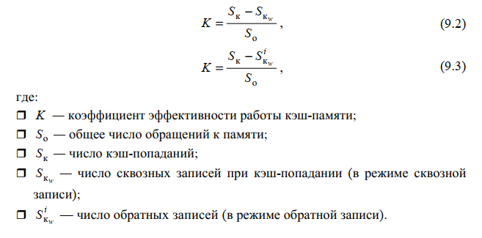
4 лаба
Способ | Сквозная запись
Алгоритм | Случайное замещение |  | Очередь |  | Бит U
Размер | без W | с W | без W | с W | без W | с W
4 | 0.066666666667 | 0.066666666667
8 | 0.066666666667 | 0.066666666667
16 | 0.066666666667 | 0.066666666667
32 | 0.066666666667 | 0.066666666667
Способ | Обратная запись
Алгоритм | Случайное замещение |  | Очередь |  | Бит U
Размер | без W | с W | без W | с W | без W | с W
4
8
16
32

6 лаба
Способ | Сквозная запись
Алгоритм | Случайное замещение |  | Очередь |  | Бит U
Размер | без W | с W | без W | с W | без W | с W
4 | 0.011764705882 | 0.023529411765 | 0.03137254902 | 0.0039215686275 | 0 | 0.0039215686275
8 | 0.12549019608 | 0.058823529412 | 0.10196078431 | 0.078431372549 | 0.090196078431 | 0.086274509804
16 | 0.28235294118 | 0.27450980392 | 0.30588235294 | 0.094117647059 | 0.26274509804 | 0.27450980392
32 | 0.45098039216 | 0.43529411765 | 0.50588235294 | 0.51764705882 | 0.45882352941 | 0.43137254902
Способ | Обратная запись |  |  |  |  |  | 5
Алгоритм | Случайное замещение |  | Очередь |  | Бит U
Размер | без W | с W | без W | с W | без W | с W
4 | 0.023529411765 | 0.03137254902 | 0 | 0.023529411765 | 0 | 0.0039215686275
8 | 0.094117647059 | 0.10980392157 | 0.01568627451 | 0.039215686275 | 0.062745098039 | 0.094117647059
16 | 0.27450980392 | 0.26666666667 | 0.30588235294 | 0.32549019608 | 0.26666666667 | 0.27450980392
32 | 0.45490196078 | 0.49803921569 | 0.47843137255 | 0.35294117647 | 0.45882352941 | 0.44705882353

